Temoignages fr
Témoignages | Diffusion | Témoignages | 2016-12-31 | 2017-03-31 | 2017-06-30 | 2017-09-30 | 2017-11-30 | 2017-12-06 | 2017-12-31 | 2018-01-10
 | 2017-01-27 | Martin Ekwa | 0 | 69 | 81 | 90 | 98 | 98 | 98 | 99
 | 2017-02-19 | Louis De Clerck | 0 | 33 | 48 | 61 | 86 | 89 | 97 | 97
 | 2017-03-03 | Ferdinand Kombele | 0 | 23 | 34 | 37 | 41 | 41 | 41 | 41
 | 2017-03-20 | Julien Nyssens | 0 | 6 | 13 | 18 | 22 | 22 | 26 | 27
 | 2017-03-25 | Jean Mosilo | 0 | 11 | 23 | 32 | 42 | 42 | 44 | 44
 | 2017-04-02 | Michel Lechat | 0 | 0 | 13 | 19 | 20 | 20 | 22 | 22
 | 2017-04-09 | Vincent Uluma | 0 | 0 | 9 | 21 | 24 | 24 | 28 | 28
 | 2017-04-16 | Daniel Demaeght | 0 | 0 | 53 | 58 | 64 | 64 | 66 | 66
 | 2017-04-23 | Babu Kabengi | 0 | 0 | 35 | 39 | 50 | 50 | 52 | 52
 | 2017-04-30 | Henri de Chaunac | 0 | 0 | 15 | 25 | 28 | 28 | 30 | 31
 | 2017-05-07 | André Copette | 0 | 0 | 24 | 29 | 34 | 34 | 36 | 36
 | 2017-05-15 | Marcel Yabili | 0 | 0 | 25 | 37 | 45 | 45 | 46 | 46
 | 2017-05-21 | Georges Lambert | 0 | 0 | 9 | 20 | 22 | 23 | 24 | 35
 | 2017-06-01 | Serge Stinglhamber | 0 | 0 | 9 | 66 | 80 | 81 | 84 | 84
 | 2017-12-19 | Théophile Godfraind |  |  |  |  |  |  | 11 | 13

MdC - Fréquentation des vidéos en français Témoignages - 10/01/2018
 | 31/12/2016 | 31/03/2017 | 30/06/2017 | 30/09/2017 | 30/11/2017 | 06/12/2017 | 31/12/2017 | 10/01/2018
Martin Ekwa | 0 | 69 | 81 | 90 | 98 | 98 | 98 | 99
Louis De Clerck | 0 | 33 | 48 | 61 | 86 | 89 | 97 | 97
Ferdinand Kombele | 0 | 23 | 34 | 37 | 41 | 41 | 41 | 41
Julien Nyssens | 0 | 6 | 13 | 18 | 22 | 22 | 26 | 27
Jean Mosilo | 0 | 11 | 23 | 32 | 42 | 42 | 44 | 44
Michel Lechat | 0 | 0 | 13 | 19 | 20 | 20 | 22 | 22
Vincent Uluma | 0 | 0 | 9 | 21 | 24 | 24 | 28 | 28
Daniel Demaeght | 0 | 0 | 53 | 58 | 64 | 64 | 66 | 66
Babu Kabengi | 0 | 0 | 35 | 39 | 50 | 50 | 52 | 52
Henri de Chaunac | 0 | 0 | 15 | 25 | 28 | 28 | 30 | 31
André Copette | 0 | 0 | 24 | 29 | 34 | 34 | 36 | 36
Marcel Yabili | 0 | 0 | 25 | 37 | 45 | 45 | 46 | 46
Georges Lambert | 0 | 0 | 9 | 20 | 22 | 23 | 24 | 35
Serge Stinglhamber | 0 | 0 | 9 | 66 | 80 | 81 | 84 | 84
Théophile Godfraind |  |  |  |  |  |  | 11 | 13

1 Documentaires fr
Documentaires | Diffusion |  | 2016-12-31 | 2017-03-31 | 2017-06-30 | 2017-09-30 | 2017-10-31 | 2017-11-30 | 2017-12-06 | 2017-12-31 | 2018-01-10
 | 2015-11-03 | Réalités congolaises | 184 | 231 | 250 | 275 | 284 | 290 | 291 | 303 | 303
 | 2015-11-04 | Jean Hissette Oncho | 69 | 76 | 88 | 97 | 99 | 101 | 102 | 107 | 107
 | 2016-01-07 | Service Territorial | 198 | 249 | 286 | 323 | 331 | 338 | 338 | 341 | 343
 | 2016-01-14 | Enseignement Ier | 99 | 127 | 142 | 152 | 158 | 166 | 168 | 170 | 170
 | 2016-01-14 | Enseignement II | 37 | 49 | 52 | 55 | 57 | 60 | 62 | 64 | 64
 | 2016-02-08 | Œuvre médicale I | 81 | 93 | 111 | 121 | 123 | 126 | 126 | 129 | 129
 | 2016-02-08 | Œuvre médicale II | 39 | 43 | 49 | 55 | 57 | 59 | 59 | 61 | 61
 | 2017-10-11 | 15ème ann. MdC | 0 | 0 | 0 | 0 | 90 | 99 | 102 | 108 | 108
 | 2017-10-21 | Agronomes/Vétos | 0 | 0 | 0 | 0 | 29 | 34 | 34 | 37 | 37
 | 2017-11-05 | Pêche maritime | 0 | 0 | 0 | 0 | 0 | 31 | 32 | 38 | 38
 | 2017-11-20 | Tata Raphaël | 0 | 0 | 0 | 0 | 0 | 17 | 18 | 24 | 24

MdC - Fréquentation des vidéos en français Documentaires - 10/01/2018

2 Reportages fr
Reportages | Diffusion |  | 2016-12-31 | 2017-03-31 | 2017-06-30 | 2017-09-30 | 2017-10-31 | 2017-11-10 | 2017-11-21 | 2017-11-23 | 2017-11-30 | 2017-12-06 | 2017-12-31 | 2018-01-10
 | 2016-01-26 | Visite Musée | 103 | 125 | 136 | 148 | 155 |  | 155 | 156 | 157 | 157 | 159 | 159
 | 2016-10-05 | Square Riga (Tabora) | 104 | 122 | 130 | 143 | 151 | 153 | 154 | 154 | 155 | 155 | 158 | 158

MdC - Fréquentation des vidéos en français Reportages - 10/01/2018

3 Conférences fr
Conférences | Diffusion |  | 2016-12-31 | 2017-03-31 | 2017-06-30 | 2017-09-30 | 2017-10-31 | 2017-11-30 | 2017-12-06 | 2017-12-31 | 2018-01-10
 | 2015-09-28 | Ebola | 164 | 169 | 173 | 178 | 181 | 182 | 182 | 183 | 183
 | 2016-04-21 | Dirk Teuwen (Sida) | 92 | 103 | 107 | 115 | 118 | 119 | 129 | 130 | 130
 | 2017-01-21 | Sendwe (Vision unioniste) |  | 103 | 117 | 137 | 144 | 146 | 146 | 149 | 150
 | 2017-09-30 | Pierre Halen Tintin |  |  |  | 2 | 19 | 20 | 22 | 25 | 26

MdC - Fréquentation des vidéos en français Conférences - 10/01/2018
 | 31/12/2016 | 31/03/2017 | 30/06/2017 | 30/09/2017 | 31/10/2017 | 30/11/2017 | 06/12/2017 | 31/12/2017 | 10/01/2018
Ebola | 164 | 169 | 173 | 178 | 181 | 182 | 182 | 183 | 183
Dirk Teuwen (Sida) | 92 | 103 | 107 | 115 | 118 | 119 | 129 | 130 | 130
Sendwe (Vision unioniste) |  | 103 | 117 | 137 | 144 | 146 | 146 | 149 | 150
Pierre Halen Tintin |  |  |  | 2 | 19 | 20 | 22 | 25 | 26

4 Capsules
 |  | 2017-11-10 | 2017-12-31 | 2018-01-10
2017-11-12 | Ekwa enseignement | 12 | 90 | 93
2017-11-14 | Ekwa université | 1 | 43 | 44
2017-11-16 | Ekwa entreprise | 2 | 29 | 30

Fréquentation des capsules sur YouTube 10/01/2018
 | 10/11/2017 | 11/11/2017 | 23/11/2017 | 06/12/2017 | 31/12/2017 | 10/01/2018
Ekwa enseignement | 12 |  |  |  | 90 | 93
Ekwa université | 1 |  |  |  | 43 | 44
Ekwa entreprise | 2 |  |  |  | 29 | 30

5 Neerl
Néerlandais | Diffusion |  | 2016-12-31 | 2017-09-30 | 2017-10-31 | 2017-11-30 | 2017-12-06 | 2017-12-31 | 2018-01-10
 |  | Congo Close Up NL | 43 | 59 | 62 | 69 | 69 | 73 | 75
 | 2017-10-24 | Daisy Ver Boven |  |  | 25 | 30 | 30 | 34 | 37
 | 2017-11-21 | Jan Hintjens |  |  |  | 7 | 7 | 9 | 11
 | 2017-11-28 | Wim Van Hoef |  |  |  | 4 | 4 | 10 | 10
 | 2017-12-04 | Cyriel Van Meel |  |  |  |  | 1 | 3 | 7
 | 2017-12-30 | Jozef Vandepitte |  |  |  |  |  | 3 | 13

MdC - Fréquentation des vidéos en néerlandais - 10/01/2018
 | 31/12/2016 | 30/09/2017 | 31/10/2017 | 30/11/2017 | 06/12/2017 | 31/12/2017 | 10/01/2018
Congo Close Up NL | 43 | 59 | 62 | 69 | 69 | 73 | 75
Daisy Ver Boven |  |  | 25 | 30 | 30 | 34 | 37
Jan Hintjens |  |  |  | 7 | 7 | 9 | 11
Wim Van Hoef |  |  |  | 4 | 4 | 10 | 10
Cyriel Van Meel |  |  |  |  | 1 | 3 | 7
Jozef Vandepitte |  |  |  |  |  | 3 | 13

6 Angl
Anglais | Diffusion |  | 2016-12-31 | 2017-03-31 | 2017-06-30 | 2017-09-30 | 2017-10-31 | 2017-11-10 | 2017-11-21 | 2017-11-23 | 2017-11-30 | 2017-12-06 | 2017-12-31 | 2018-01-10
 |  | Congo Close Up en | 53 | 55 | 71 | 84 | 91 | 97 | 95 | 95 | 97 | 98 | 100 | 100
 | 2017-10-31 | André de Maere |  |  |  |  | 9 | 28 | 30 | 30 | 31 | 32 | 34 | 34

MdC - Fréquentation des vidéos en anglais - 10/01/2018
 | 31/12/2016 | 31/03/2017 | 30/06/2017 | 30/09/2017 | 31/10/2017 | 30/11/2017 | 06/12/2017 | 31/12/2017 | 10/01/2018
Congo Close Up en | 53 | 55 | 71 | 84 | 91 | 97 | 98 | 100 | 100
André de Maere |  |  |  |  | 9 | 31 | 32 | 34 | 34

TousLesGraphiques
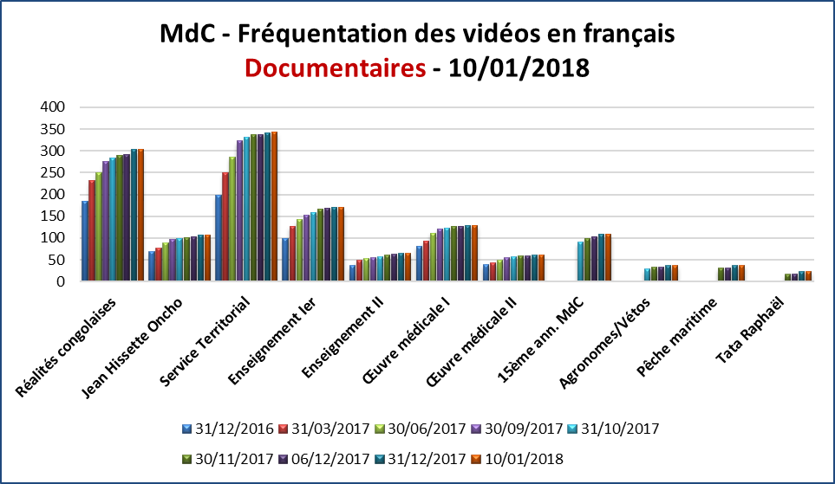

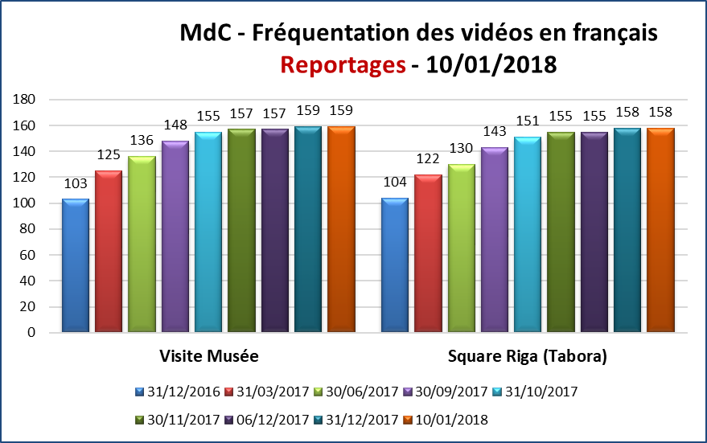

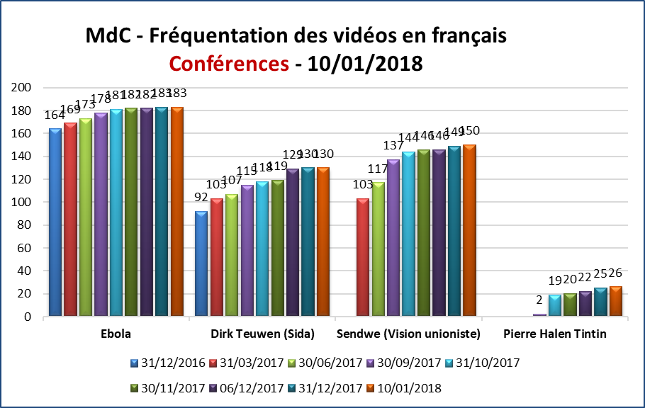

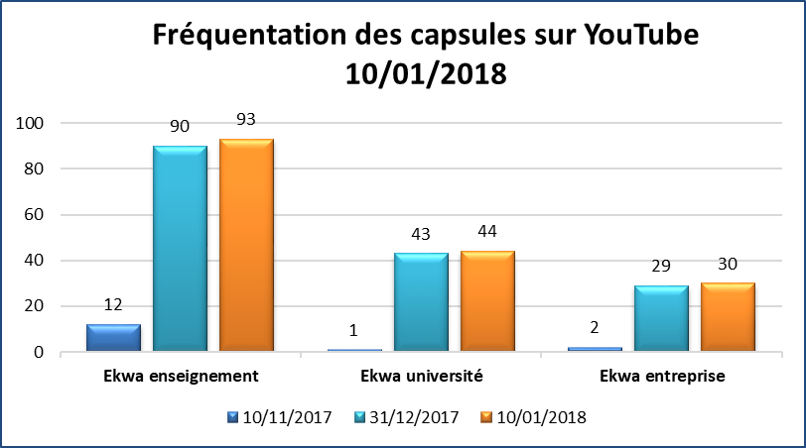

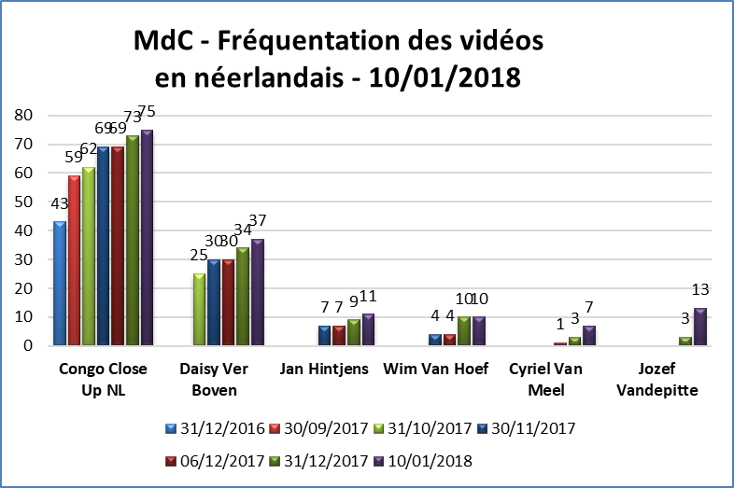

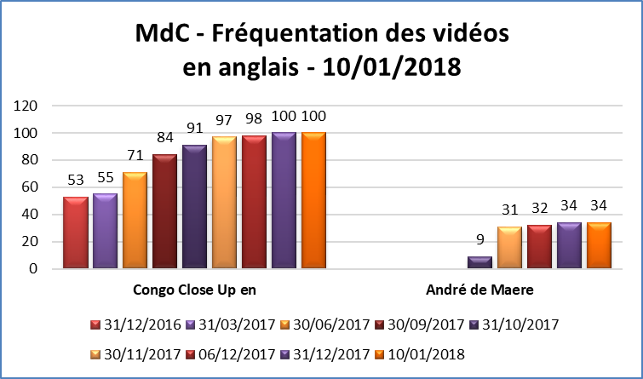

Graphique témoignages
